Quick Response
QUICK RESPONSE PDCA
VIM Data
 |  | Valeo / Contact name [1] |  | PRODUCT (Designation + Ref) [2] |  |  |  |  |  | ORIGIN [3] |  |  |  |  | Which LLC was already issued on similar problem? [21] |  |  |  | Supplier Incident Details
 |  | Ph BLOUIN SQA Manager +33 5 79 04 21 25 +33 6 34 02 61 22 |  | BCH (Brush Card Holder) for MNG3-4 H100 533 42 296 |  |  |  |  |  | Warranty |  | Supplier | X | AVO | NO |  |  |  | Supplier Incident number | VWS-W11CHA1-2409-002
 |  |  |  |  |  |  |  |  |  | 0km Return |  | Logistic |  |  |  |  |  |  | Valeo SRM Incident number | VWS-W11CHA1-2409-002
 |  |  |  |  |  |  |  |  |  | Internal |  | Project |  |  |  |  |  |  | Date of Valeo notification | 2024-09-13
 |  |  |  |  |  |  |  |  |  |  |  | Safety |  |  |  |  |  |  | Opened date & Time | 2024/09/19 - 09:40

 | WHAT IS THE PROBLEM ? > Use 5W + 2H to know what is the Current Situation ? |  |  |  |  |  |  |  |  |  |  |  |  |  | Did you detect any VARIABILITY during sorting ? [22]
 | 5W2H |  |  |  |  |  | CHARACTERIZATION |  |  |  |  |  |  |  |  | Real data of the detected VARIABILITY...? ( please identify the involved standards ) | Standard issue?[28] | Deployment issue?[29] | Enforcement issue?[30] | Factor(s) to include in FTA Occ or FTA Non Det
 | WHAT happened? [4] | Good part : 50,77 mm (No contact between coil and gear box during insertion) Bad parts : 57,05 mm (Mechanical & electrical contact between coil and gear box) Standard : Diametre 56mm max (cell "K5" on the drawing) |  |  |  |  | What is the difference between good and bad parts? [11] |  |  | Good part : No contact between coil and gear box during insertion Bad parts :Coil is declined and risk of short circuit ( to be measured when bad part arrives Standard : No contact between coil and gear box during insertion |  |  |  |  | 1/ ... in the MACHINE SETTINGS [23] | NO | NO | NO | NO | NO

 | WHY is it a problem? [5] | Difficulty or impossibility to insert manually BCH inside gear box, appearance of cracking during crimping & risk of electrical short circuit between coil and inner wall of the gear box |  |  |  |  | Was part produced in the standard process? [12] |  |  | Yes The part was produced in the standard process without no special event |  |  |  |  | 2/ ... in the OPERATIONS [24] | NO | NO | NO | NO | NO

 | WHEN detected [6] | 11th of September 2024 |  |  |  |  | When was it manufactured at Supplier? [13] |  |  | 28/08/2024 Morning shift
 |  |  |  |  |  |  |  |  |  |  |  |  |  |  | 3/ ... in the QUALITY CONTROLS [25] | NO | NO | NO | NO | NO
 | WHO detected? [7] (name of operator) | S SCHNELL (line setter) |  |  |  |  | Who manufactured? [14] |  |  | Coil Assembly: 3821 khalifa samia Level B Final Control: 3939 BEN AMMAR CHERIFA 2804 HAMMAMI SAMIA

 | WHERE detected? [8] | BCH loading work station |  |  |  |  | In which other application or processes product is used? [15] |  |  |  |  |  |  |  | 4/ ... in the RAW MATERIAL [26] | NO | NO | NO | NO | NO

 | HOW detected? [9] | Visually during the manually insertion attempt (BCH assy work station) & electrical short circuit (EOL) |  |  |  |  | Are we capturing the defect when reinjecting product in normal process? [16] |  |  | Waiting for bad part reception. Defect created manually and reinjected in the process: 1-detected by electrical tester 2-Detected by final control 3- Dtected by Jig of forbidden area
 |  |  |  |  |  |  |  |  |  |  |  |  |  |  | 5/ ...in the PROJECT ACTIVITY [27] Category applicable until SOP + 6 Months | NO | NO | NO | NO | NO
 | HOW MANY bad parts? [10] | 14 BCH + 3 motors |  |  |  |  | Did a similar problem happen previously at customer or internally? [17] |  |  | NO

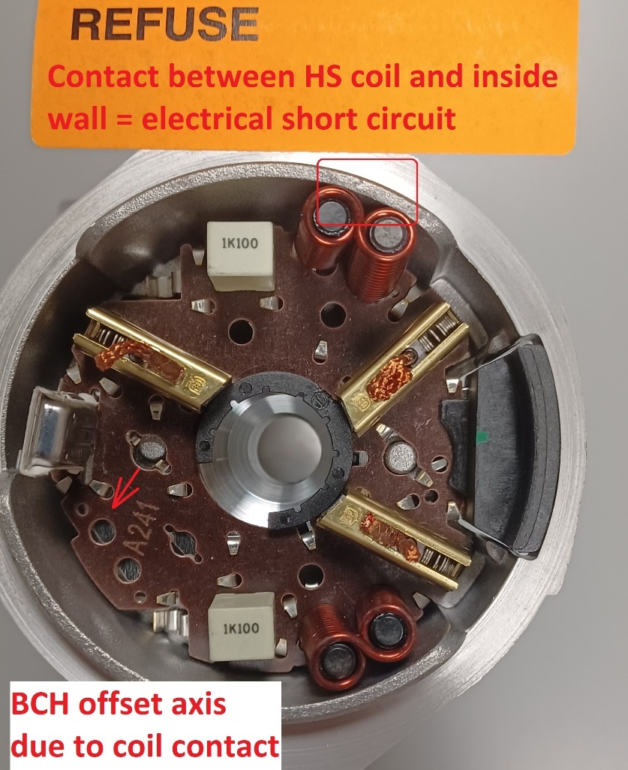
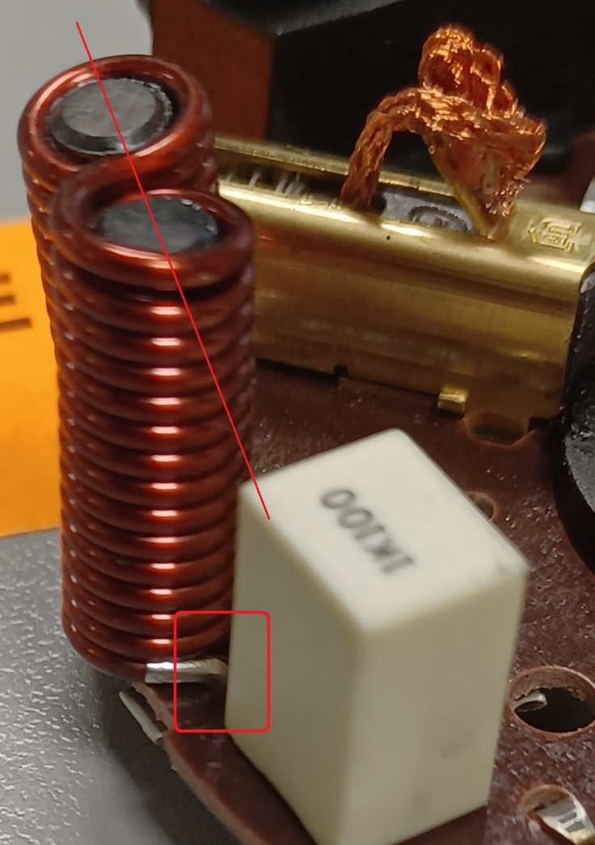
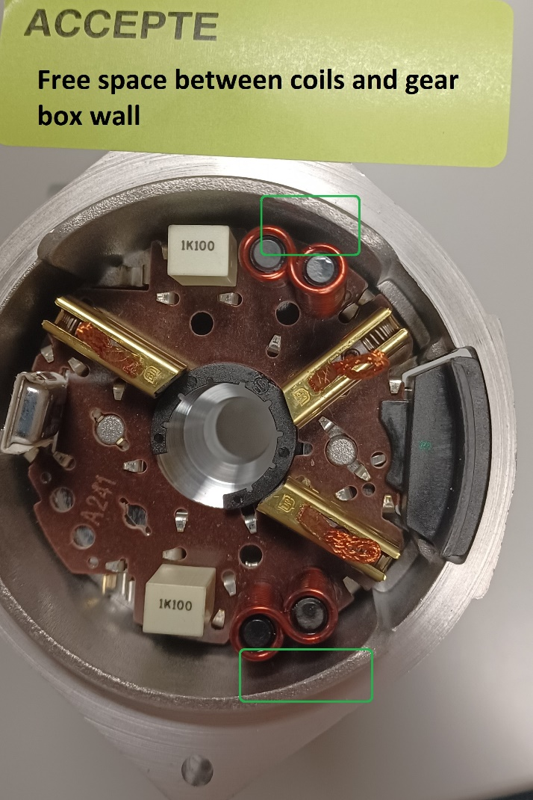
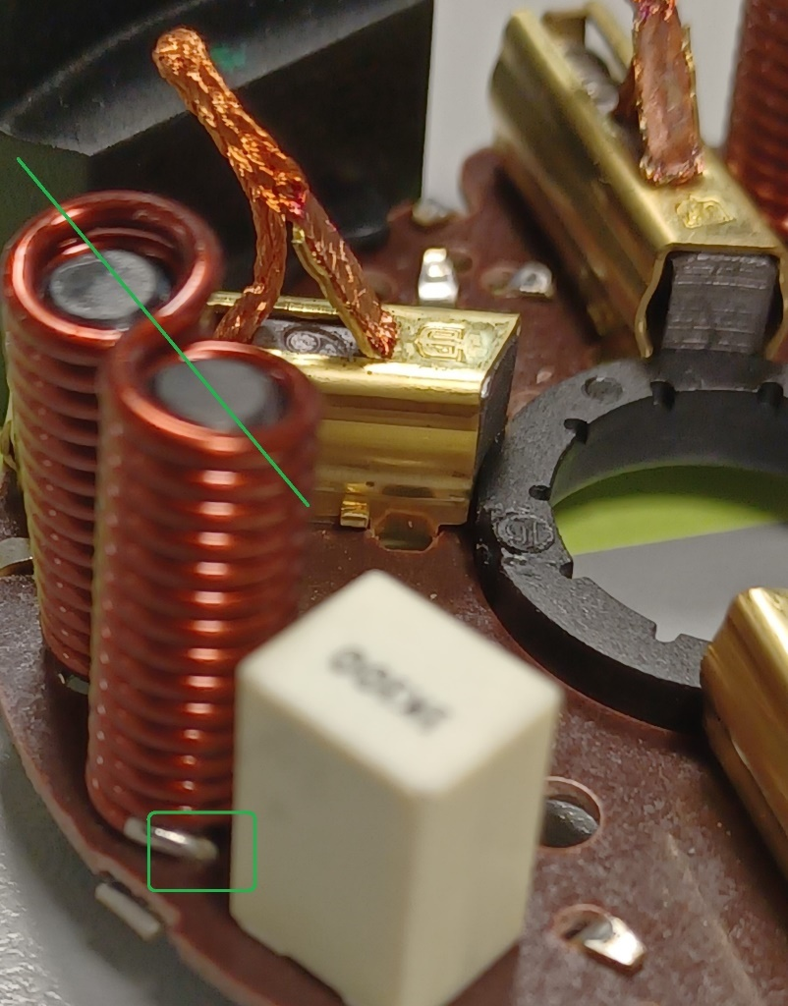
 | BAD PART [18] |  |  |  |  |  | GOOD PART [19] |  |  |  |  |  |  |  | WHAT ARE THE IMMEDIATE COUNTERMEASURES (24 hours)?

 |  |  |  |  |  |  |  |  |  |  |  |  |  |  | 1. IMMEDIATE COUNTERMEASURES IN SUPPLIER PERIMETER ? [31] |  |  | WHO |  | DATE | WHERE

 |  |  |  |  |  |  |  |  |  |  |  |  |  |  | Quality Alert |  |  | Abir Ch |  | 2024-09-13 | AVO

 |  |  |  |  |  |  |  |  |  |  |  |  |  |  | Request to return the suspected parts |  |  | Aymen G |  | 2024-09-13 | AVO

 |  |  |  |  |  |  |  |  |  |  |  |  |  |  | Replace the suspected batch by safe batch : 1120 parts |  |  | Nihed N |  | 2024-09-14 | AVO

 | SORTING ACTIVITY to protect customer [20]

 |  |  | Nb. NG Parts | Nb. Sorted |  | PPM |  |  | Sorting date | WHO |  | Identification OK parts |  |  | 2. IMMEDIATE COUNTERMEASURES IN VALEO LINE ? [32] |  |  | WHO |  | DATE | WHERE
 | -Results of sorting in Valeo Customer plant |  |  |  | = | '----' |  | PPM
 | -Results of sorting in Valeo plant BCH alone |  |  |  |  | '----' |  | PPM |  |  |  |  |  |  | Stopped assy line for analysis |  |  | S SCHNELL |  | sept 11, 2024 | Valeo MNG3-4 line
 | -Results of sorting in Other Valeo plants |  |  |  |  | '----' |  | PPM
 | -Results of sorting in Transport |  |  |  | = | '----' |  | PPM |  |  |  |  |  |  | Blocked stock = 4 boxes 560 BCH |  |  | L PICHOT |  | 2024-09-12 | Valeo SQA jail
 | -Results of sorting in Valeo Logistics platform |  |  |  |  | '----' |  | PPM
 | -Results of sorting in Supplier Logistics platform |  |  |  | = | '----' |  | PPM
 | -Results of sorting in Supplier plant |  | 0 | 1120 | = | 0 |  | PPM | 2024-09-14 | Abir C |  |  |  |  | Analyse Pb and understood the non conformity |  |  | L PICHOT |  | 2024-09-12 | Valeo SQA Dpt
 | -Results of sorting in after-sales stocks |  |  |  | = | '----' |  | PPM
 |  |  | 0 | 1120 | = | 0 |  | PPM |  |  |  |  |  |  | Send to AVO pictures of this issue |  |  | Ph BLOUIN |  | 2024-09-13 | Valeo SQA Dpt

 | Production dates of sorted parts | From | To |  |  |  |  | First certified good shipment: |  |  | Label's Number |  | Date |  | Prepare suspicious BCH on one palette and inform AVO Tn (560 BCH) |  |  | Ph BLOUIN |  | 2024-09-13 | Valeo SQA Dpt
 |  | 2024-09-11 | 2024-09-14 |  |  |  |  |  |  |  | D240914 |  | 2024-09-14
 | Period of NG parts | Earliest NG part Date | Latest NG part Date |  |  |  |  |  |  |  | Identification OK parts / OK pallets
 |  |  |  |  |  |  |  |  |  |  | NO Idenitification : Replacement

 | VALEO CAN DETECT THE DEFECT ON THE PRODUCTION LINE AT 100% (YES/NO) ? |  |  |  |  |  |  |  |  |  | If not, Supplier must set up a control at 100% on the Valeo line

Assign
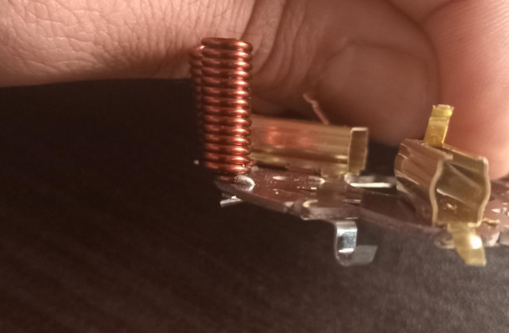
ASSIGNMENT / BREAKDOWN
N° | ASSIGNMENT [1] | RESULTS [2] | WHO [3] | Due date [4] | Done date [5]
N° | ASSIGNMENT [1] | RESULTS [2] | WHO [3] | Due date [4] | Done date [5]
6 | Check visually the status of electrod | The electrode wit good status | Hamza | 2024-09-18 | 2024-09-18
7 | Check The electrod change on the date of the defect occurrence | The electrod was not changed according maintenance reccord | Hamza | 2024-09-18 | 2024-09-18
8 | Check the defect data reccords | No Lack of welding defect was happened on occurrence date | Hamza | 2024-09-18 | 2024-09-18
9 | Check the maintenance events | Results: we find Pump failure problem | Kamel | 2024-09-18 | 2024-09-18
10 | Ask bending operator about the risk of manipulation of the coil | Operator said that she often adjust the coil postion before bending the legs | Aymen | 2024-09-18 | 2024-09-18
11 | Revoir la IC700 | Done | Aymen | 2024-09-26 | 2024-09-26
12 | Check the coil position is not repetable | Coil positon is not repetable | Aymen | 2024-09-26 | 2024-09-26 | 0.0035714285714
13 | Check the rate of the bad postioned coil | Rate of bad positioned coil =0,35% (5parts/1400 part) | Aymen | 2024-10-02 | 2024-10-02 | 0.35714285714
14
15
16
17
18
19
20
21
22
23
24
25
26
27
28
29
30

Process Flow
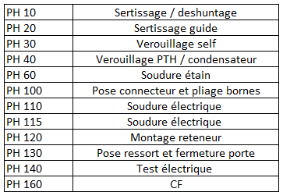
PROCESS FLOW [1]

FTA Non Det & 5 Whys
FACTOR TREE ANALYSIS FOR NON DETECTION Why the problem was not detected ? [14]

PROBLEM DESCRIPTION (Valeo view) [1]

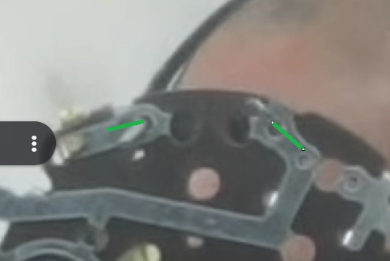
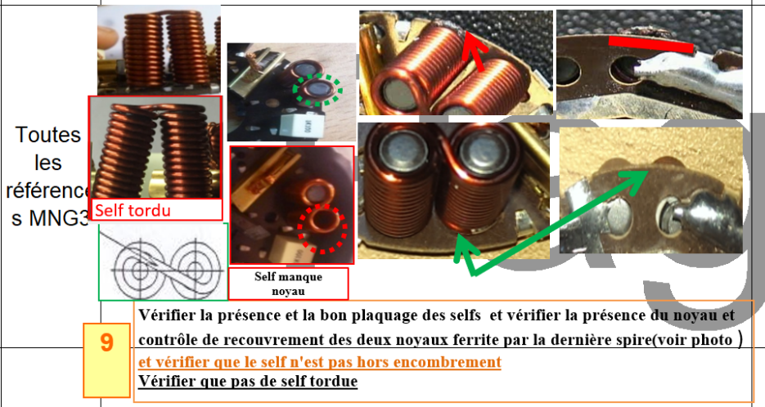
4M [2] | FACTORS [3] | CONTROL POINT [4] |  | STANDARD [5] |  | FACTOR VALUE ON OK PARTS [6] | FACTOR VALUE ON BAD PARTS [7] | JUDGMENT |  |  | Potential Root Causes | 5 WHYs Physical > System > Managment actions [13]
 |  |  |  |  |  |  |  | Std OK [10] | Meet std [11] | Direct link [12]
 |  |  |  |  |  | Good Part / Situation taken as reference [8] ............................. | Bad Part / Situation taken as reference [9] .............................
METHOD | Visual Control of the coil position | Who ? | Final control opertaor | What is the standard value? | Check the coil position Visually : Coil is not outside of the bakelite | The two coils are inside of the bakelite Distance = 50,77 mm | The two coils are outside of the bakelite Distance= 57,05 mm | Y | N | Y | Not enought Visual Control of the coil position | 1st WHY | 2nd WHY | 3rd WHY | 4th WHY | 5th WHY
 |  | Does what ? | Check the coil position |  |  |  |  |  |  |  |  | The operator didnt' respect the standard of the visual control | The operator didn't have enought time to check the coil position correctly | The cycle time of the control is not enougth to focus on this cretical creteria
 |  | When ? | After electrical test | Where is the standard? | Control Instruction
 |  | Where ? | End of line
 |  | How ? | Visually | Standard Number and Index? | IC700
METHOD | Cycle time of the Visual Control | Who ? | Methode Engineer | What is the standard value? | Cycle time of Visual control operation= 11 sec for 14 control points | Cycle time of Visual controlof all control points mentioned in the control instruction = 13sec for 14 control points | Cycle time of Visual control operat ion= 10sec for 14 control points | N | N | Y | The cycle time of the visual control is not enought to check all control points | 1st WHY | 2nd WHY | 3rd WHY | 4th WHY | 5th WHY
 |  | Does what ? | Define a balaced cycle time for the Visual control |  |  |  |  |  |  |  |  | The control operation was not balanced according the line cycle time | The Update of the control points due to bad part sent to customer didn't take in account the balancing beteween workstation | The standard of the control instruction creation was not applyed for MNG3 Parts | The MNG3 part numbers are low runners and was not considered as a priorities of modification
 |  | When ? | At Project SOP | Where is the standard? | Work instruction
 |  | Where ? | Visual controlworkstation
 |  | How ? | By time measurment | Standard Number and Index? | PS12-M9 ind 5
 |  | How many parts/often ? | 100%
METHOD | Control of the coil postion by gauge (customer interface) | Who ? | Control Operator | What is the standard value? | Check the coil position by Gauge Cal06-15 | 03 parts/ hour are checked by Gauge Cal06-15 (sampling) | 03 parts/ hour are checked by Gauge Cal 06-15 (sampling) | N | Y | Y | Not enought Control of the coil postion by gauge (customer interface) | 1st WHY | 2nd WHY | 3rd WHY | 4th WHY | 5th WHY
 |  | Does what ? | Check the coil position |  |  |  |  |  |  |  |  | No Repetabilty of the coil position in the bending machine | The Coil is not well fixed before sodlering |  |  |  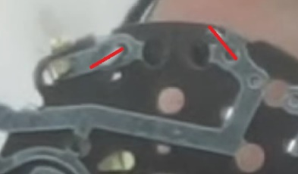
 |  | When ? | After electrical test | Where is the standard? | Control Instruction
 |  | Where ? | End of line
 |  | How ? | Visually | Standard Number and Index? | IC700
 |  | How many parts/often ? | By sampling 03 parts/hour
 |  | Who ? |  | What is the standard value? |  |  |  |  |  |  |  | 1st WHY | 2nd WHY | 3rd WHY | 4th WHY | 5th WHY
 |  | Does what ?
 |  | When ? |  | Where is the standard?
 |  | Where ?
 |  | How ? |  | Standard Number and Index?
 |  | How many parts/often ?
 |  | Who ? |  | What is the standard value? |  |  |  |  |  |  |  | 1st WHY | 2nd WHY | 3rd WHY | 4th WHY | 5th WHY
 |  | Does what ?
 |  | When ? |  | Where is the standard?
 |  | Where ?
 |  | How ? |  | Standard Number and Index?
 |  | How many parts/often ?
 |  | Who ? |  | What is the standard value? |  |  |  |  |  |  |  | 1st WHY | 2nd WHY | 3rd WHY | 4th WHY | 5th WHY
 |  | Does what ?
 |  | When ? |  | Where is the standard?
 |  | Where ?
 |  | How ? |  | Standard Number and Index?
 |  | How many parts/often ?

Action plan & Genba review
ANALYSIS PDCA

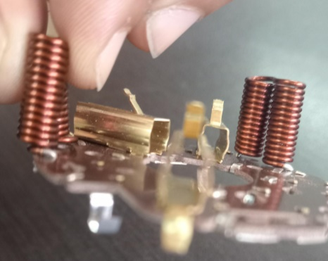
REPRODUCE THE DEFECT
WHAT WAS DONE TO REPRODUCE THE CONCERN? [1] | Take thepart from the coil and manuplate it before locking operation, then put it in the fixtureof the locking machine
HOW WAS IT DONE? [2] | Manually
WHEN WAS IT DONE? [3] | 2024-09-22
WHAT WAS THE RESULT? [4] | After Loking operation the the coil was deformed


ACTION PLAN FOR PERMANENT COUNTERMEASURES - OCCURRENCE
ROOT-CAUSE [5] | TECHNICAL / SYSTEMIC CORRECTIVE ACTION [6] | STANDARD NUMBER REVISION LEVEL [7] | WHO [8] | Due date [9] | Done date [10] | LLC Done? YES /NO [11] | Generalization to other lines / products / sites ? [12] | Are ALL users including their N+1 (Direct Manager) trained to use this STANDARD ? Yes / No [13] | Is there an ENFORCEMENT plan for the N+1 ( Direct manager ) to ensure the respect of this STANDARD ? Yes / No [14] | Genba Check OK / NOK? [15]
The operator wanted to allign the position of the two coils | Implement a gig to ensure that the coil are inside the bakelite after leg bending |  | Bilel T | 2024-10-01 | 2024-10-01
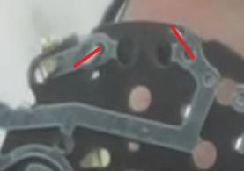
There is no dedicated tool is performed to enure the good allignment of the coil after bending | Implement a gig to ensure that the coils are inside the bakelite after leg bending |  | Bilel T | 2024-10-01 | 2024-10-01

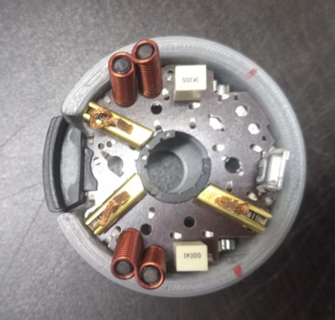
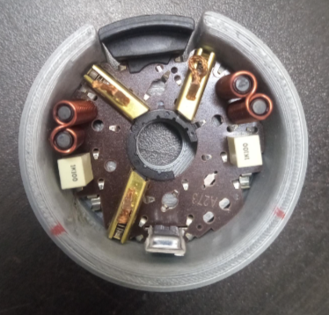
The coil is assembled and deformed after bending by semi automatic machine | Work with setter in order to find a possibility to correct the bending of the pins |  | Bilel T | 2024-10-05 | 2024-10-05

The adjustment is not included in the process flow chart | Add the adjustement of the coil position in the standard flow chart and control plan with risk assement (PFMEA) |  | Bassem BM | 2024-10-10 | 2024-10-10

The operator didn't respect the position of the coil according the forbidden area | Train the operator and midle management on the risk of the rework (what is the rework and what is the standard of the rework at AVO) |  | Aymen G | 2024-10-10 | 2024-10-10

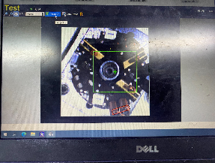
ACTION PLAN FOR PERMANENT COUNTERMEASURES - NON DETECTION
ROOT-CAUSE [5] | TECHNICAL / SYSTEMIC CORRECTIVE ACTION [6] | STANDARD NUMBER REVISION LEVEL [7] | WHO [8] | Due date [9] | Done date [10] | LLC Done? YES /NO [11] | Generalization to other lines / products / sites ? [12] | Are ALL users including their N+1 (Direct Manager) trained to use this STANDARD ? Yes / No [13] | Is there an ENFORCEMENT plan for the N+1 ( Direct manager ) to ensure the respect of this STANDARD ? Yes / No [14] | Genba Check OK / NOK? [15]
The operator can not detect wrong poition of the coil | Add the coil vertical position control to the camera in the electrical tester |  | Atef M | 2024-10-02 | 2024-10-02

The coil is declined during handling from the bending machine to soldering |  |  | Atef M | 2024-10-02 | 2024-10-02

The cycle time of the visual control is not enought to check all control points | Update all the control instructions according the new guide line of control instruction creation in order to respect the number of the control points by cycle time |  | Abir | 2024-09-30 | 2024-09-30

Risk was not considered for the customer interface | Create a guide line to require the check of the customer interface |  | Anis O | 2024-05-31 | 2024-05-31

StEDE3 Matrix
 | StEDE3 Workstation Assessment v2.5
 |  |  |  |  |  |  | 0

Supplier :
Plant location :
Assessment date : |  |  | StEDE3 ASSESSMENT RESULT : |  |  |  | 0/ 9
Workstation assessed :
Assessor / Company
Setter :
Operator : |  |  |  |  |  |  | For supplier self assesment activity, column to be assessed by:
Step 1 : 360° Variability Hunting |  |  | Step 2 : StEDE3 Matrix |  |  |  | Direct Manager of the user |  | Manager from an other APU/Department

Silent Workstation observation for 10/15 min, to detect any potential Variability related to : - machine settings - operator activities - quality controls |  |  | StEDE3 Matrix Excellence Through Standards |  |  |  | EXISTING ? | DEPLOYED ? How were the users trained to apply this STANDARD ? ( including their Direct Manager if not the trainer ) | ENFORCED ? What is the Direct Manager of the users doing to ensure the strict and continuous EXECUTION of this STANDARD ?
 |  |  |  |  |  |  | Clear, Visible, Quantified, Doable. | Respected by users. Can be explained by users. | The Direct Manager checks on genba the respect of the standards and in case a gap is found an action is defined
 |  |  | For a given Process / Workstation : Are StANDARDS for… | … Set-up Parameters … |  | Parameters list, values and limits and necessary work instructions to set the machine/workstation up for production of the selected part number (to be compared with those used during the FDPR / IS) |  |  |  | 
 |  |  |  | ... Work Instructions … |  | Instructions defining how to operate the station safely, to produce parts, and how to maintain the equipment. |  |  |  | 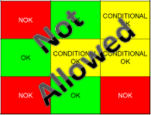
 |  |  |  | … Quality Controls … |  | Activities to control the quality of the operation or of the product after transformation to ensure only good parts are transferred to the next station |  |  |  | 

 | Conclusion :

Step 3 : Findings
StEDE3 Matrix Excellence Through Standards |  | EXISTING ? | DEPLOYED ? | ENFORCED ? |  | "Reduction of the variability in our processes, being production or administrative, is key to ensure the sustainability of any continuous improvement"
0 / 9 |  | Clear, Visible, Quantified, Doable. | Respected by users. Can be explained by users. | Audited by direct manager on Genba at a frequency defined based on frequency of usage of standard. | Category (Ex / Dep / Enf) | Findings and next steps |  |  | Owner | Date | Status | Is FMEA update required ? Yes / No | If "Yes", done date
For a given Process / Workstation : Are StANDARDS for… | ...Set-up Parameters … | 0 | 0 | 0 |  | Finding #1 : Next step :

 |  |  |  |  |  | Finding #2 : Next step :

 |  |  |  |  |  | Finding #3 : Next step :

 | ... Work Instructions … | 0 | 0 | 0 |  | Finding #1 : Next step :

 |  |  |  |  |  | Finding #2 : Next step :

 |  |  |  |  |  | Finding #3 : Next step :

 | ...Quality Controls … | 0 | 0 | 0 |  | Finding #1 : Next step :

 |  |  |  |  |  | Finding #2 : Next step :

 |  |  |  |  |  | Finding #3 : Next step :

 | VALEO signature |  |  |  |  |  | SUPPLIER signature

